GANTT
 | Début | Durée
JALON1 | 1/1/2019 | 5
tâche 1.1 | 1/1/2019 | 2
tâche 1.2 | 1/3/2019 | 2
JALON2 | 1/2/2019 | 3
tâche 2.1
tâche 2.2
JALON3 | 1/3/2019 | 4
tâche 2.1
JALON3 | 1/4/2019 | 2
tâche 2.1
JALON4 | 1/5/2019 | 3
JALON5 | 1/6/2019 | 4

notice mise en forme graphique
1 | Sélectionner l'axe des abscisses (dates) | CALCUL AMPAN du graphique
2 | Dérouler le menu Format du graphique | MIN | 43466.00 | concerne la plage des dates de début des tâches de la feuille 'TACHES'
3 | Choisir Mise en forme de la sélection | MAX | 43475.00 | concerne la plage des dates de fin des tâches de la feuille 'TACHES'
4 | Saisir dans minimum la valeur de l'empan minimun
 | Saisir dans le maximum la valeur l'empan maximun
❷

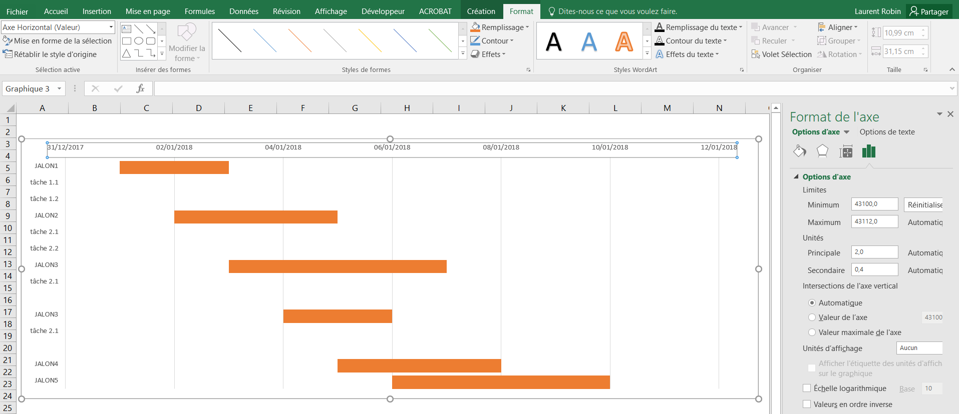

❸

 |  |  |  |  | CALCUL EMPAN du graphique
 |  |  |  |  | MIN | 43466.00
 |  |  |  |  | MAX | 43475.00
❶

❹

